2020_12_data
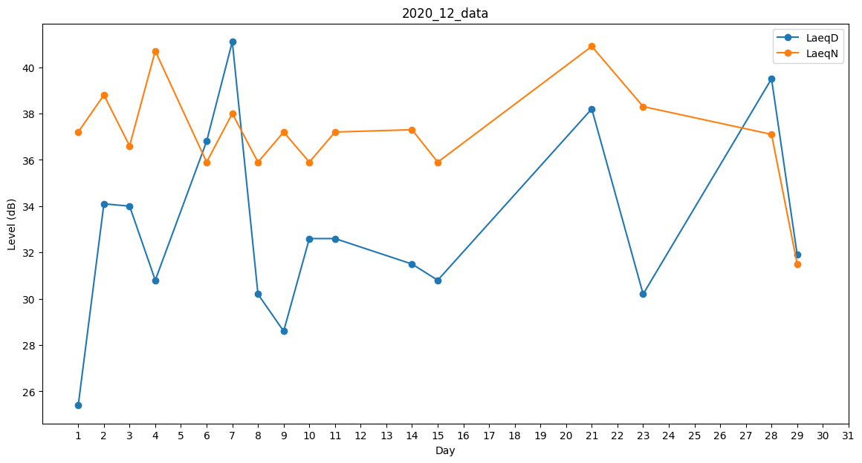
Day | LaeqD | LaeqN
1 | 25.4 | 37.2
2 | 34.1 | 38.8
3 | 34 | 36.6
4 | 30.8 | 40.7
5 | 28.6 | 0
6 | 36.8 | 35.9
7 | 41.1 | 38
8 | 30.2 | 35.9
9 | 28.6 | 37.2
10 | 32.6 | 35.9
11 | 32.6 | 37.2
12 | 0 | 0
13 | 0 | 0
14 | 31.5 | 37.3
15 | 30.8 | 35.9
16 | 0 | 0
17 | 31.2 | 0
18 | 26.6 | 0
19 | 0 | 0
20 | 29.2 | 0
21 | 38.2 | 40.9
22 | 38.3 | 0
23 | 30.2 | 38.3
24 | 0 | 25.4
25 | 0 | 25.4
26 | 0 | 0
27 | 29.6 | 0
28 | 39.5 | 37.1
29 | 31.9 | 31.5
30 | 0 | 0
31 | 32.6 | 0

